ブランチ
Gitにおけるブランチは、内部的にはひとつのコミットを指すポインタで、
それはそのブランチで伸びる履歴の先端を指している。
また、一連のコミットの履歴のことをブランチともいう。

1 | ブランチの一覧を表示する

 | git branch |  |  |  | ブランチの一覧を表示する。
 |  |  |  |  | 使用しているブランチに*マークがつく。

 | git branch -v |  |  |  | ブランチの一覧に加えて、ブランチの先頭の
 |  |  |  |  | コミット情報も表示される。

 | git branch -a |  |  |  | リモートも含め、すべてのブランチを表示する。

2 | ブランチを作る

 | git branch ブランチ名 |  |  |  |  |  | headからブランチを作成する

 | git branch ブランチ名 コミット番号 |  |  |  |  |  | コミット番号からブランチを作成する

3 | ブランチを切り替える

 | 1 | git checkout ブランチ |  |  |  | ブランチを切り替える。
 |  |  |  |  |  | ブランチをチェックアウトすると、HEADがそのブランチの
 |  |  |  |  |  | 先端のコミットを指すようになり、そのコミット内容が
 |  |  |  |  |  | ステージと作業ツリーに取り出される。

 |  | ブランチを切り替えるには、作業ツリーとステージをクリーンに
 |  | しておく必要がある。

 | 2 | 履歴をグラフィカルに表示する

 |  | git log --graph --all --oneline

 |  |  | --graph | ログをグラフィカルに表示する。
 |  |  | --all | ブランチも含めて、全てを表示する。
 |  |  |  | これを指定しない場合は現在のブランチのみ表示する。
 |  |  | --oneline | ログを１行で表示する。

 |  | gitk --all & |  | ウィンドウGUIを表示させる。

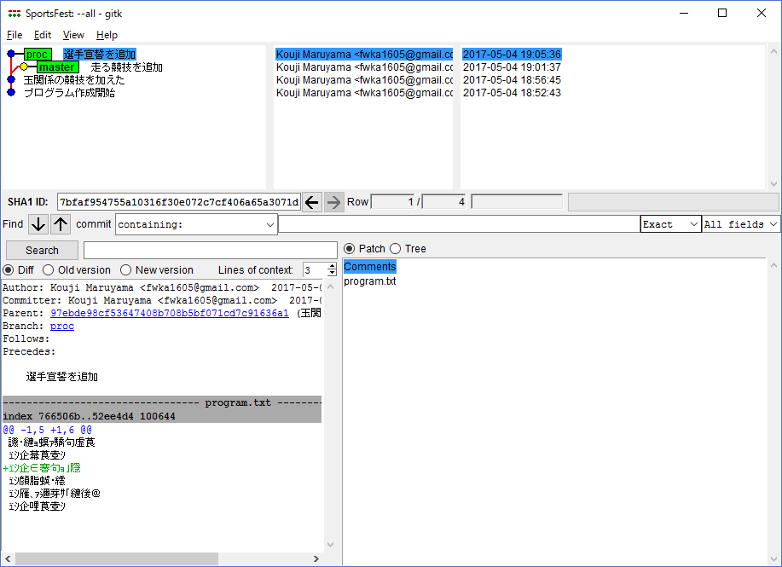

黄色の●が
HEADになる。

4 | 他のブランチの変更を取り込む

 | git chckout master |  |  |  | 変更を取り込むブランチをチェックアウトしてから、
 | git merge proc |  |  |  | 変更を取り込まれるブランチを指定してマージする。

5 | コンフリクトの解決

 | 1 | マージする

 |  | git merge proc

 |  | 上記コマンドで、自動マージが失敗したログが表示される。

 | 2 | ステージ上のファイルが３つになる

 |  | git ls-files -v
 |  | 100644 ハッシュ値a 1 program.txt |  |  |  |  |  | マージ前のファイル
 |  | 100644 ハッシュ値b 2 program.txt |  |  |  |  |  | 取り込む側のブランチを優先した場合のファイル
 |  | 100644 ハッシュ値c 3 program.txt |  |  |  |  |  | 取り込まれる側のブランチを優先した場合のファイル

 |  | これがコンフリクトが起きている印になる。

 | 3 | ステータスもエラーになる

 |  | git status

 |  | 上記コマンドで、自動マージが失敗しているステータスが表示される。

 | 4 | ファイル内容も以下になる。

 |  | マージが発生しているファイル

 |  | 春の大運動会
 |  | ＊開会式
 |  | ＊選手宣誓
 |  | ＊玉入れ
 |  | ＊大玉転がし
 |  | <<<<<<< HEAD |  | <<<<<<< HEADと>>>>>>> procの行がコンフリクトしており、
 |  | ＊二人三脚 |  | =======より上がHEAD、=======よりしたがprocになる。
 |  | ＊徒競走
 |  | ＊借り物競争
 |  | ＊騎馬戦
 |  | =======
 |  | ＊表彰式
 |  | >>>>>>> proc
 |  | ＊閉会式

 | 5 | 手動でコンフリクトを解消する場合

 |  | 1 | ファイルを修正する。

 |  |  | 春の大運動会
 |  |  | ＊開会式
 |  |  | ＊選手宣誓
 |  |  | ＊玉入れ
 |  |  | ＊大玉転がし
 |  |  | ＊二人三脚
 |  |  | ＊徒競走
 |  |  | ＊借り物競争
 |  |  | ＊騎馬戦
 |  |  | ＊表彰式
 |  |  | ＊閉会式

 |  | 2 | ファイルをステージにアップする

 |  |  | git add program.txt

 |  | 3 | ステージ上のファイルが1つになる
 |  |  |  |  |  |  |  | マージ後のファイル
 |  |  | git ls-files -
 |  |  | 100644 ハッシュ値e 0 program.txt

 |  | 4 | コミットする

 |  |  | git commit

 | 6 | マージを取りやめる場合

 |  | git merge --abort

6 | ブランチを削除する

 | git branch -d ブランチ |  |  |  |  | ブランチを削除する。
 |  |  |  |  |  | 作業ツリー、ステージがクリーンでないと削除できない。

 | git branch -D ブランチ |  |  |  |  | ブランチを削除する。
 |  |  |  |  |  | 作業ツリー、ステージがクリーンでなくても削除できる。

7 | コミット番号を指定してブランチを作成する。

 | git checkout -b newbranch コミット番号

 | git branch newbranch
 | git checkout newbranch
 | git checkout コミット番号

8 | マージの種類

 | gitで実施できるマージには、次の２つがある。

 | 1 | ３方向マージ

 |  | ①２つのブランチが分かれたコミット、②変更を取り込むブランチ、③変更を取り込まれるブランチの
 |  | 3者の情報でマージが行われる。

 | 2 | 早送りマージ

 |  | これは変更を取り込むブランチの先端が、取り込まれるブランチの祖先である
 |  | 場合にだけ可能なマージになる。

 |  | つまり、ブランチを作成したが、master側に手を加えず、ブランチだけにコミット
 |  | した場合に実施することができる。
 |  | この場合は、マージコミットを作らずに、単にmasuterポインタを、ブランチのHEAD
 |  | ポインタに進めるだけでマージを済ませるため、早く実施することができる。

 | gitは早送りマージを実施できる状況では、早送りマージを実施する。
 | しかし、以下のコマンドで、3者マージを強要することができる。

 | git merge --no-ff ブランチ

